@maincityTopBtn
需要顺下去排不可插、乱 | 排序 数值大的走前面 | 按钮名字(策划勿动
int | int | string
id | sort | name
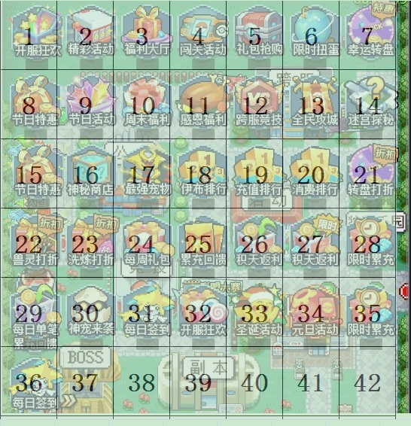
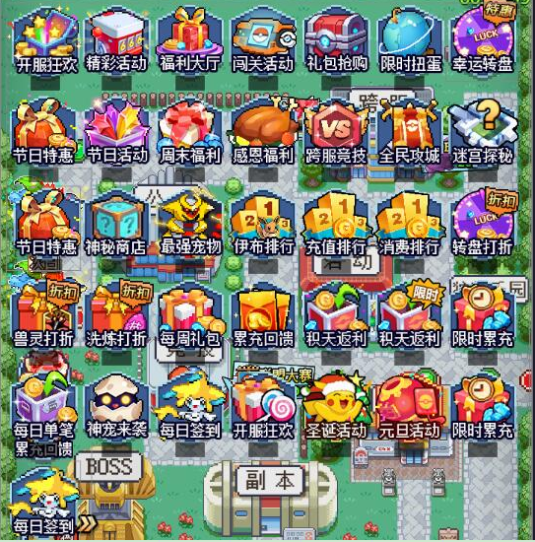
1 | 10000 | kfkhBtn | 开服狂欢
2 | 1000 | jchdBtn | 精彩活动
3 | 999 | fldtBtn | 福利大厅
4 | 202 | sccmBtn | 闯关活动
5 | 299 | qianggouBtn | 抢购礼包
6 | 201 | jjkjBtn | 限时扭蛋
7 | 200 | xyzpGp | 幸运转盘
8 | 499 | jieriChargeBtn | 节日充值
9 | 498 | jierihuodongBtn | 节日活动
10 | 998 | weekends | 周末福利
11 | 502 | thanksBtn | 感恩节
12 | 205 | JJCActBtn | 跨服竞技
13 | 204 | GongchengBtn | 全民攻城
14 | 203 | MigongBtn | 迷宫
15 | 497 | jrthGp | 节日特惠
16 | 2 | refShopBtn | 神秘商店
17 | 2000 | TopPetBtn | 最强宠物
18 | 1999 | YBRankBtn | 伊布排行
19 | 1100 | ChargeRankBtn | 充值排名
20 | 1101 | CostRankBtn | 消费排行
21 | 199 | Icom_52 | 转盘打折
22 | 198 | Icom_53 | 兽灵打折
23 | 197 | Icom_53 | 洗练打折
24 | 9 | week | 每周礼包
25 | 90 | leichong | 累充回馈
26 | 10 | fanli | 积天返利
27 | 90 | laixi | 神宠来袭
28 | 1 | everyday6 | 每日签到6元
29 | 9999 | kfAct2 | 开服狂欢2
30 | 500 | christmasBtn | 圣诞
31 | 501 | newYearBtn | 元旦
32 | 300 | fanli_limit | 限时积天返利
33 | 301 | singleChargeBtn | 限时单笔充值
34 | 302 | limitLeichongBtn | 限时累充
35 | 1000000 | dailyMcBtn | 每日钜惠+跨服充值排行榜
36 | 312 | SuperRebateBtn | 超级返利
37 | 312 | SpringfestivelBtn | 春节总览
38 | 312 | SpringfestivelSignBtn | 春节抽签
39 | 312 | SpringfestivelTaskBtn | 春节任务
40 | 312 | SpringfestivelSeckillBtn | 春节秒杀
41 | 312 | SpringfestivelPkBtn | 春节pk
42 | 312 | SpringfestivelFashionBtn | 春节时装
43 | 312 | SpringfestivelLishiBtn | 春节红包
44 | 997 | DailyCharge_LeiChong | 周三干啥呀
45 | 222 | mergeBtn | 合服按钮
46 | 221 | catchPetActBtn | 合服抓宠按钮
47 | 221 | diamondMiningBtn | 钻石矿山
48 | 223 | xingpanBtn | 星盘

